147 消防職員数（人口10万人当たり）
147 消防職員数（人口10万人当たり）

 | 時点 2025(R7)年4月1日（毎年）
 | 単位 人 |  |  |  |  |  |  |  | 偏差値 |  | 44.6
順位 |  | 都道府県名 |  | 数 値 |  |  | 順位 | 都道府県名 |  | 数 値

 |  | 0 | 全 国 |  | 137.1 | 0.0 | 24 | 0 | 宮 城 |  | 144.0
1 |  | 0 | 秋 田 |  | 234.1 | 0.0 | 25 | 0 | 奈 良 |  | 143.7
2 |  | 0 | 青 森 |  | 231.4 | 0.0 | 26 | 0 | 佐 賀 |  | 142.5
3 |  | 0 | 島 根 |  | 191.6 | 0.0 | 27 | 0 | 東 京 |  | 142.2
4 |  | 0 | 高 知 |  | 183.8 | 0.0 | 28 | 0 | 長 崎 |  | 140.3
5 |  | 0 | 北海道 |  | 183.2 | 0.0 | 29 | 0 | 岡 山 |  | 139.6
6 |  | 0 | 岩 手 |  | 178.3 | 0.0 | 30 | 0 | 群 馬 |  | 139.2
7 |  | 0 | 和歌山 |  | 173.6 | 0.0 | 31 | 0 | 栃 木 |  | 137.0
8 |  | 0 | 福 井 |  | 172.7 | 0.0 | 32 | 0 | 広 島 |  | 135.8
9 |  | 0 | 茨 城 |  | 164.4 | 0.0 | 33 | 0 | 香 川 |  | 135.0
10 |  | 0 | 山 梨 |  | 163.0 | 0.0 | 34 | ◎ | 千 葉 |  | 134.0
11 |  | 0 | 新 潟 |  | 161.8 | 0.0 | 35 | 0 | 静 岡 |  | 133.9
12 |  | 0 | 徳 島 |  | 160.3 | 0.0 | 36 | 0 | 富 山 |  | 133.7
13 |  | 0 | 山 口 |  | 159.8 | 0.0 | 37 | 0 | 京 都 |  | 131.6
14 |  | 0 | 山 形 |  | 158.3 | 0.0 | 38 | 0 | 長 野 |  | 129.8
15 |  | 0 | 鹿児島 |  | 157.9 | 0.0 | 39 | 0 | 滋 賀 |  | 122.5
16 |  | 0 | 三 重 |  | 155.5 | 0.0 | 40 | 0 | 大 阪 |  | 120.1
17 |  | 0 | 大 分 |  | 154.1 | 0.0 | 41 | 0 | 埼 玉 |  | 119.8
18 |  | 0 | 愛 媛 |  | 150.6 | 0.0 | 42 | 0 | 沖 縄 |  | 119.2
19 |  | 0 | 石 川 |  | 147.9 | 0.0 | 43 | 0 | 宮 崎 |  | 118.9
20 |  | 0 | 熊 本 |  | 147.6 | 0.0 | 44 | 0 | 兵 庫 |  | 118.0
21 |  | 0 | 岐 阜 |  | 147.3 | 0.0 | 45 | 0 | 愛 知 |  | 116.0
消防職員数 （人口10万人当たり）
北海道 | 183.2
青 森 | 231.4
岩 手 | 178.3
宮 城 | 144.0
秋 田 | 234.1
山 形 | 158.3
福 島 | 146.9
茨 城 | 164.4
栃 木 | 137.0
群 馬 | 139.2
埼 玉 | 119.8
千 葉 | 134.0
東 京 | 142.2
神奈川 | 110.8
新 潟 | 161.8
富 山 | 133.7
石 川 | 147.9
福 井 | 172.7
山 梨 | 163.0
長 野 | 129.8
岐 阜 | 147.3
静 岡 | 133.9
愛 知 | 116.0
三 重 | 155.5
滋 賀 | 122.5
京 都 | 131.6
大 阪 | 120.1
兵 庫 | 118.0
奈 良 | 143.7
和歌山 | 173.6
鳥 取 | 145.4
島 根 | 191.6
岡 山 | 139.6
広 島 | 135.8
山 口 | 159.8
徳 島 | 160.3
香 川 | 135.0
愛 媛 | 150.6
高 知 | 183.8
福 岡 | 100.1
佐 賀 | 142.5
長 崎 | 140.3
熊 本 | 147.6
大 分 | 154.1
宮 崎 | 118.9
鹿児島 | 157.9
沖 縄 | 119.2
22 |  | 0 | 福 島 |  | 146.9 | 0.0 | 46 | 0 | 神奈川 |  | 110.8
23 |  | 0 | 鳥 取 |  | 145.4 | 0.0 | 47 | 0 | 福 岡 |  | 100.1

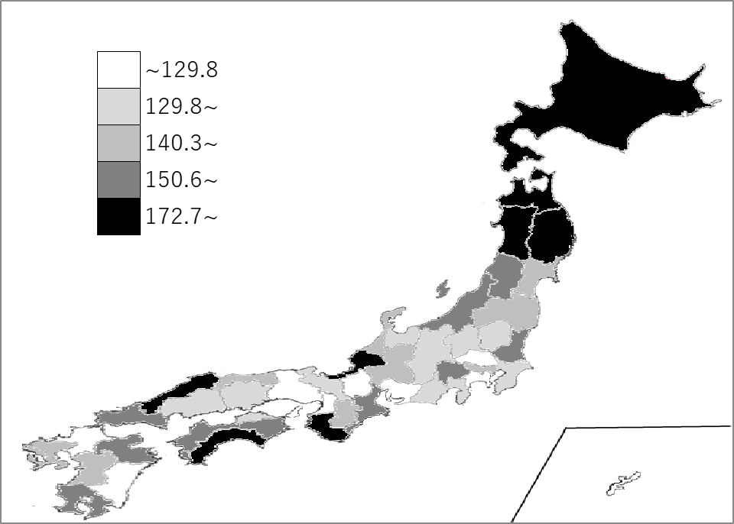
千葉県の推移
令和3年 | 130.6 | 33
令和4年 | 131.5 | 33
令和5年 | 131.4 | 34
令和6年 | 133.1 | 33
令和7年 | 134 | 34

《備 考》 ・資料出所 消防庁「消防白書」 ・算出方法 消防職員数÷人口 ・参 考 千葉県の消防職員数は、8,376人で7位。全国は、169,730人。

